Program Flow
■ Program Flow

부서원 월근무내역 조회/출력

■ 사용자/권한
 | * 시스템 운영자 | C/R/U/D 권한(전체권한)

■ 특이 사항

화면 Layout
 | ■ UI화면 스케치

 | *기본화면

근무년월

 |  |  |  |  |  |  |  |  | 레포트 화면
 |  |  |  |  |  |  |  |  |  | 2019-07 근무표

 | 부서원 월근무 내역 |  |  |  |  |  |  |  |  | 부서 : | OOO현장

 | 2019-07 | 월 | 화 | 수 | 목 | 금 | 토 | 일 |  | 2019-07 | 월 | 화 | 수 | 목 | 금 | 토 | 일
 | 일자 | 1 | 2 | 3 | 4 | 5 | 6 | 7 |  | 일자 | 1 | 2 | 3 | 4 | 5 | 6 | 7
예시) | 근무자 |  |  |  |  |  | 홍이동 | 홍구동 |  | 근무자 |  |  |  |  |  | 홍이동 | 홍구동
 | 휴가자 |  |  | 홍일동 |  |  |  |  |  | 휴가자 |  |  | 홍일동
 | 일자 | 8 | 9 | 10 | 11 | 12 | 13 | 14 |  | 일자 | 8 | 9 | 10 | 11 | 12 | 13 | 14
 | 근무자 |  |  |  |  |  |  | 홍사동 |  | 근무자 |  |  |  |  |  |  | 홍사동
 | 휴가자 |  |  |  |  |  |  |  |  | 휴가자
 | 일자 | 15 | 16 | 17 | 18 | 19 | 20 | 21 |  | 일자 | 15 | 16 | 17 | 18 | 19 | 20 | 21
 | 근무자 |  |  |  |  |  | 홍삼동 |  |  | 근무자 |  |  |  |  |  | 홍삼동
 | 휴가자 |  |  |  |  |  |  |  |  | 휴가자
 | 일자 | 22 | 23 | 24 | 25 | 26 | 27 | 28 |  | 일자 | 22 | 23 | 24 | 25 | 26 | 27 | 28
 | 근무자 |  |  |  |  |  |  |  |  | 근무자
 | 휴가자 |  |  |  |  |  |  |  |  | 휴가자
 | 일자 | 29 | 30 | 31 |  |  |  |  |  | 일자 | 29 | 30 | 31
 | 근무자 |  |  |  |  |  |  |  |  | 근무자
 | 휴가자 |  |  |  |  |  |  |  |  | 휴가자

 | ■ 추가설명
 | 1. 초기 화면 로딩시, 검색조건의 부서와 대상자는 로그인한 사용자의 부서코드, 부서명과 사번, 성명으로 설정한다.
 | 2. 초기 화면 로딩시, 검색조건의 근무년월은 현재 년월로 설정한다.
 | 3. 초기 화면 로딩시, 검색조건 기준으로 근무실적 내역을 조회한다.
 | 4. 부서원 월근무 내역에서 년월 기준 달력 형태로 보여주고, 토일, 일자가 휴일이면 빨간색으로 표시한다.
 | 5. 부서원 근무계획 내에서 일자별 휴가자와 휴일근무자를 표시하고, 휴일근무자는 빨간색으로 한다.
 | 6. 출력 버튼 선택하면, 레포트 미리보기를 팝업 조회하고, 팝업 화면에서 A4용지에 맞게 출력한다.

 | ▶화면 디자인은 화면의 구조와 내용을 이해할 수 있도록 그리면된다. 모든 방법 가능하다. UI개발툴(XPlatform, ABAP 등)을 이용하여 그리거나, PPT, 워드, 손그림gif도 가능.
 | ▶화면사이즈를 명확히 해야하는 경우는 디자이너와 상의하여 화면크기를 미리 정의하여 위와 같이 눈금형태의 템플릿을 제공받아 사용한다.

Event 작성가이드
◈ 화면Control
 | ■ UI 화면 요소 설명
 | Screen 영역 | Screen Object | 속성 | DB |  | Default(초기화) | Default(초기화) | Default(초기화) | 필수 | 필수 | 필수 | Validation | Validation | Validation | Event
 |  |  |  | 테이블 | 칼럼 | 본사 권한 | 매장 권한 | LoV | Master 조회 | Master 저장 | 상세조회 | Master 조회 | Master 저장 | 상세조회
1
 | Master 버튼 | 조회 | 버튼 |  |  | 활성 | 활성 |  |  |  |  |  |  |  | 클릭시 > [Master 조회logic]
 |  | 저장 | 버튼 |  |  | 활성 | 비활성 |  |  |  |  |  |  |  | 클릭시 > [Master 저장logic]
2
 | 상세 버튼 | 상세 조회 | 버튼 |  |  | 활성 | 비활성 |  |  |  |  |  |  |  | 클릭시 > [상세조회logic]

 | [가이드라인]
 | Screen Object 중 event가 있다면(버튼/팝업) "필수", "Validation" 항목을 추가하고 내용을 작성한다.
 | Event 에서 [logic]을 작성하면 logic 탭에서 상세 내용을 기술한다.

◈ Logic
 | ■ Logic 설명
 | Logic명 | 처리방법 | 변경일 |  |  | 내용 |  |  |  | 메시지
 | Master 조회logic | 서버(CSI) |  |  |  | input : 재고DO
 |  |  |  |  |  | process : 재고DO 검색조건을 확인한다 검색 조건이 없으면 검색 조건을 넣으라는 메시지를 보내준다. 검색 조건이 있으면 검색 조건으로 재고 목록을 조회한다. |  |  |  | [MSG(E)] MSG001 : 검색조건을 입력하세요.
 |  |  |  |  |  | exception :
 |  |  |  |  |  | output : List<재고DO>
 | Master 저장logic |  |  |  |  | input : 재고DO
 |  |  |  |  |  | process :
 |  |  |  |  |  | exception :
 |  |  |  |  |  | output : List<재고DO>
 | 상세조회logic | 서버 |  |  |  | input : 재고DO |  |  |  | [MSG(E)] MSG002 : ~~는 필수 입력입니다.
 |  |  |  |  |  | process :~~~~~~~~~~~~~~
 |  |  |  |  |  | exception :
 |  |  |  |  |  | output : List<재고DO>

T1_Fail_001
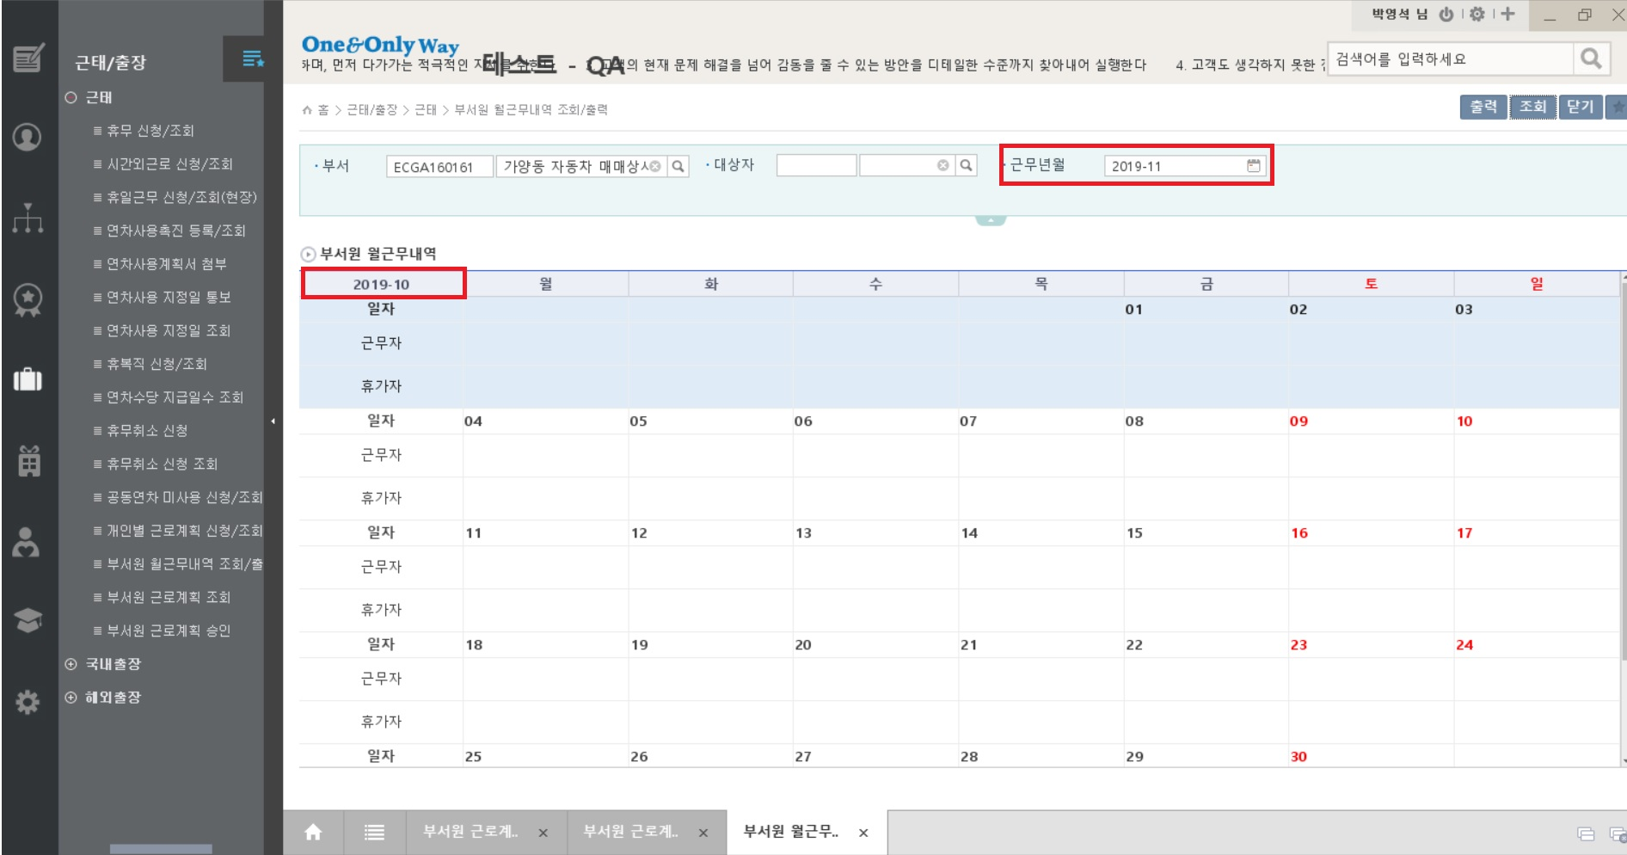

[2019.10.31]
[Minor]
근무년일 11월로 변경하여 조회시 부서원 원근무내역하단의 년/월 표시가 계속 2019-10으로 노출됨 (다른달로 변경하여 조회시에도 계속 2019-10으로 노출됨)

